Notice
Liste des versions de grille d'audit compatibles pour alimenter l'onglet "Données" :

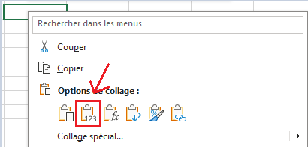
Version référentiel | Version trame
v4 | v1.15

Mode opératoire SC :
1 - Copier la ligne depuis l'onglet "Synthese_coll_v{x}" de la grille individuelle (x devant être égal à la version de ce fichier de synthèse du collectif).
2 - Coller la ligne à la suite de la dernière présente dans l'onglet "Données" en utilisant l'option de collage "Valeurs" (Cf capture ci-contre).
Ne pas modifier manuellement les données collées.

Mode opératoire OC :
1 - Renseigner le nom de l'OC et la date de décision dans l'onglet "Contexte".
2 (option) - Effectuer un dépôt en mode test dans Certibase et transmettre le rapport reçu par mail à la structure collective pour qu'elle effectue les éventuelles corrections.
3 - Déposer dans Certibase le fichier avant de déposer les audits externes (échantillonnage) du périmètre.

Données obligatoires pour l'import dans Certibase :
Dans l'onglet "Contexte", si une donnée obligatoire est manquante, le texte "A saisir" est affiché à côté du champ concerné.
Dans l'onglet "Données", les données obligatoires sont identifiées par un astérisque rouge (*) dans le libellé de la colonne (ligne 10).
Dans l'onglet "Données", en plus des données identifiées par un astérisque rouge, les règles suivantes s'appliquent :
- le SIRET ou le CVI (colonnes B et C) doit être renseigné pour chaque ligne
- au moins une activité principale (colonnes R et U) doit être renseignée pour chaque ligne

